2月25日_議事録_1
議事録

 |  |  | ※参加有無用ボタン左クリック
 | ▽議題 |  |  |  | 参加有無
 | ①村瀬先生フィードバック確認 ②新しい草案について
 |  |  | 1 | 仙頭 | ○
 |  |  | 2 | 君島 | ○
 | ▽議事録担当者 |  | 3 | 柳澤 | ○
 | 澤田 |  | 4 | 安藤 | ○
 |  |  | 5 | 澤田 | ○
 | ▽議事録概要(※簡潔に！) |  | 6 | 山口 | ○
 |  |  | 7 | 古市 | ○
 |  |  | 8 | 中村 | ✕
 |  |  | 9 | 桝田 | ✕
 | ▽議事録 |  | 10 | 酒井 | ✕
 | 内容 | 発言者
 | ①村瀬先生フィードバック確認 | 村瀬先生 | 画面全体表示
 | オブジェクトを割るゲーム |  | Windows + Alt + v -> u |  |  | ×
 | スーパーカジュアルゲームになりそう。スマホ向け。今回は見送りがいい |  | 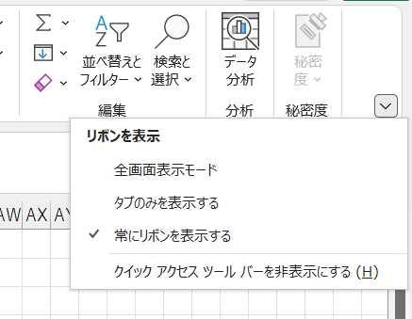

 | クラッカーゲーム
 | ワイヤーアクションだけでも面白くなりそう

 | ②新しい草案
 | 草案について聞きたいことがある | 仙頭

 | 反発の草案について
 | 反発をつかってオブジェクトを乗り越える部分について | 仙頭
 | 何度もリトライしてたらそのうち乗り越えられるからその部分どうするの |  | 1ページだけをブックで保存
 | 地面の反発係数を変えたとしてもそのうちクリアできるからそこに楽しさ |  | 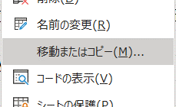
 | を見出せるのか。

 | 読み間違えてるかもだから本人から詳しく説明してほしい

 | レンガの上で反発を使ったジャンプをすると、その部分が土のような | 古市
 | 柔らかいものに変わるという意味だった。

 | 反発がランダムで変わるのかと思っていた。 | 仙頭
 | プレイヤーがどのオブジェクトが高く飛べるのか、このままでは判別
 | 出来ないんじゃないか
 | 初期状態のままでクリアできる反発量で大丈夫なのか

 | 飛び越えるだけじゃなくてもいいんじゃない？ | 君島
 | 壁にも反発係数があってマリオの壁キックみたいに登っていく的な
 | （ペイント起動）
 | ミスったらつみそう | 柳澤
 | チェックポイントを沢山用意する | 君島
 | そうすると反発係数に意味がなくなる | 山口
 | （反発係数を）下げるんじゃなくて上げればいいんじゃないか | 柳澤

 | ショベルカーの草案について
 | ショベルカーでなくてもよくない？ | 仙頭
 | 何ならよいか | 柳澤
 | ロードローラーでも変わらなそう | 仙頭
 | アタッチメントを変えられる要素は残している（書いてはいない） | 柳澤

 | 近くの素材をとりあえず使ったらクリアできそう | 仙頭
 | 破片を飛ばすとゲージが溜まっていき、満ちると橋が出来るイメージ | 柳澤
 | やっていることの変化が付きづらいのではないか | 仙頭
 | 変化だったらアタッチメントによって破片の飛び方を変えるとか | 柳澤

 | ギミックを追加してボリュームを増やすて書いてあったけど具体的に | 仙頭
 | まだ具体的には考えていない。後で考えればいいと思う。 | 柳澤
 | マリオは移動が目的。道を作るのが目標の一つだけど1番は破壊すること | 仙頭
 | だから、破壊と移動にシナジー（関連性）がないと思う
 | 破壊に関連することでギミックを考えた方がいいのではないか

 | ３Dで視点を変えるのか | 仙頭
 | 変えていい。そこは自由に考えたい | 柳澤
 | エネミーだして、破片で攻撃したい
 | 道を作る分がなくなりそう | 仙頭
 | 全部壊したら復活する | 柳澤

 | ワイヤーアクションについて
 | ぶら下がって揺らせるのはどうなった？ | 仙頭
 | 一旦消した | 安藤
 | 紐につかまったまま、離れられなくして、紐のどの部分でも揺らしたい | 仙頭
 | できるかも。やってみます。 | 安藤
 | クラッカー部分澤田君できるか | 君島
 | やります | 澤田
 | コントローラーできるか | 仙頭
 | 最悪古いやつで頑張る | 安藤

 | ▽入力日 セル内で Ctrl ＋ ; で本日の日付入力

